Sheet1
pom.xml에 마이바티스 추가해버리기
<!-- myBatis -->
 |  | <!-- https://mvnrepository.com/artifact/org.mybatis/mybatis -->
 |  | <dependency>
 |  |  | <groupId>org.mybatis</groupId>
 |  |  | <artifactId>mybatis</artifactId>
 |  |  | <version>3.4.6</version>
 |  | </dependency>

jar파일 끼리도 의존 관계가 있다.

골격이 되는 객체
Controller interface
AbstractController 추상클래스
메소드 제공 받는다 -@override
골격이 된다. 오버라이딩해야 한다.
ModelAndView 골격 지원
파라미터로 req,res지원
XXX.test DispatcherServlet관여 한다.
DispatcherServelt도 HttpServlet을 상속받은 것임.

context-param 서버 기동시 한번 읽어서 유지
init-param 서블릿의 요청이 있을 때마다 새로 읽음.
XXX.test

메이븐~

C:\sample_wk\.metadata\.plugins\org.eclipse.wst.server.core\tmp1\work\Catalina\localhost\spring3-3\org\apache\jsp

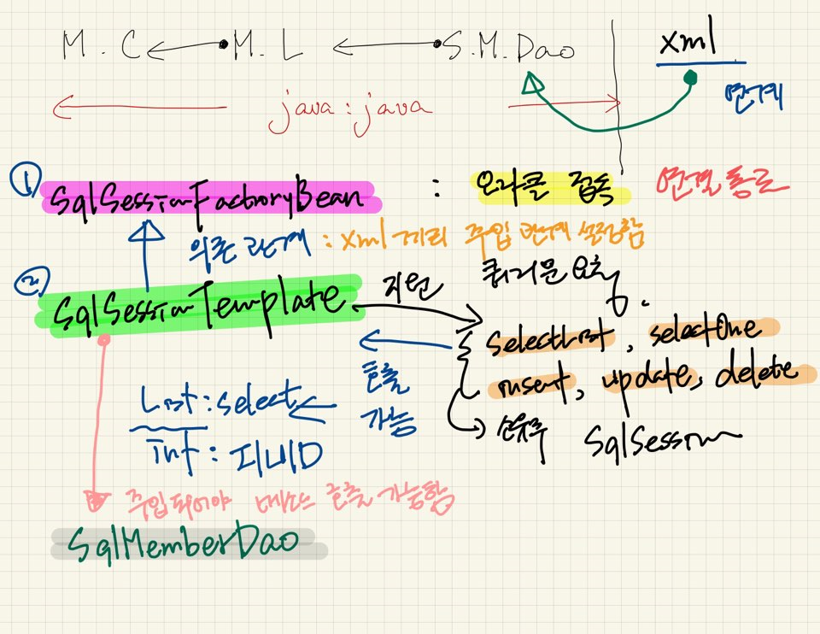

 |  |  |  |  |  |  | parseXXXX
 |  |  |  |  |  |  | sax~
 |  |  |  |  |  |  | xml오류다 이말입니다

 | 프로퍼티에 있는 name은 setter와 매칭이 되고
 | 빈에 있는 name이나 id는 그냥 명칭이다(like input태그)

 | 컨트롤러에 디스패처서블릿이 제공해주는 res와 req가 파라미터로 들어와있어야한다
 | 의존적이다!
 | 결합도를 낮춰주기 위해서 interface와 abstract을 지원해준다
 | spring-core.jar(엔진) |  | 이 놈으로부터 주입을 받을 수 있따. | 빈을 관리해주는 |  | SqlsessionFactoryBean
 |  |  |  | Applicationcontext |  | 스프링과 마이바티스 : 빈관리
 |  |  |  | BeanFactory | 가 있어야지 |  |  | java(class)

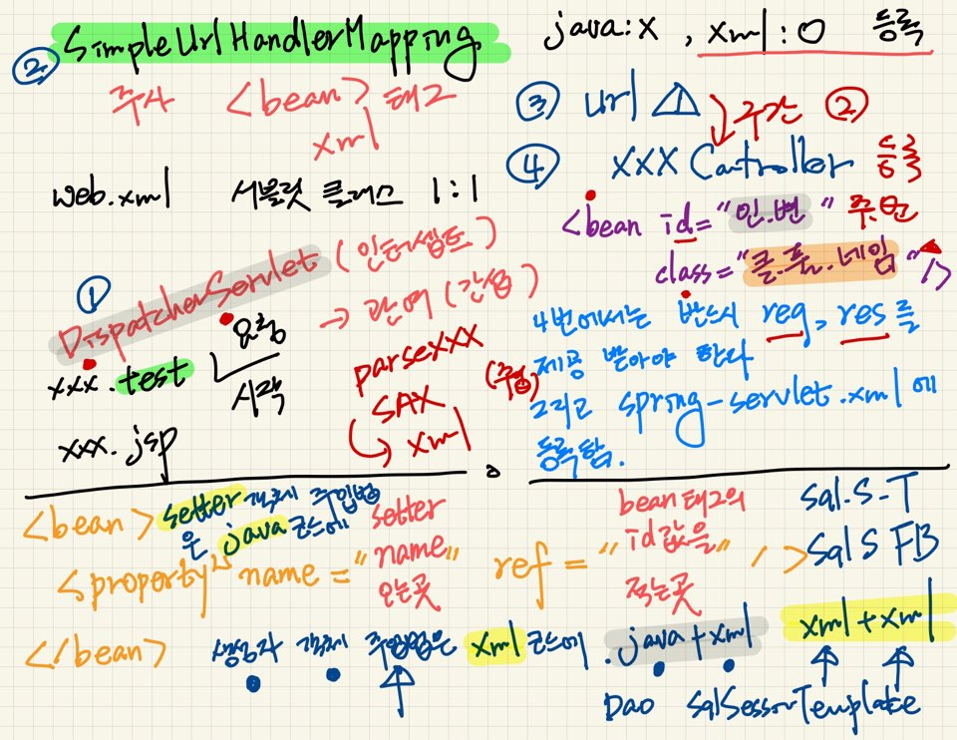
 |  |  |  |  |  | java와 xml
 |  |  |  |  |  | Dao 와 sqlTemplate
 |  |  |  |  |  | xml과 xml
 |  |  |  |  |  | sqlTemplate와 sqlFactoryBean

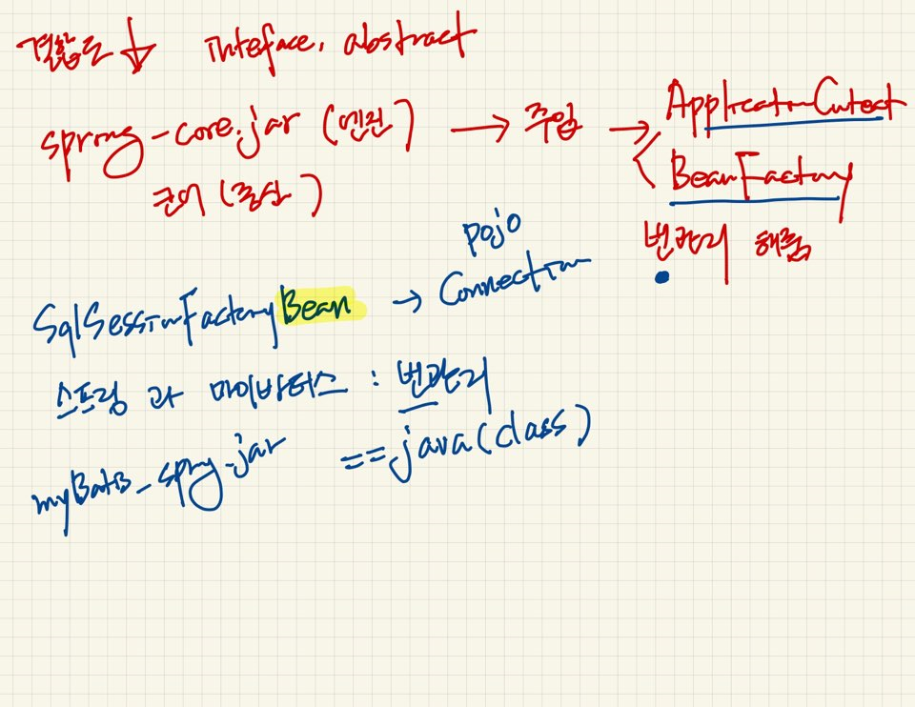

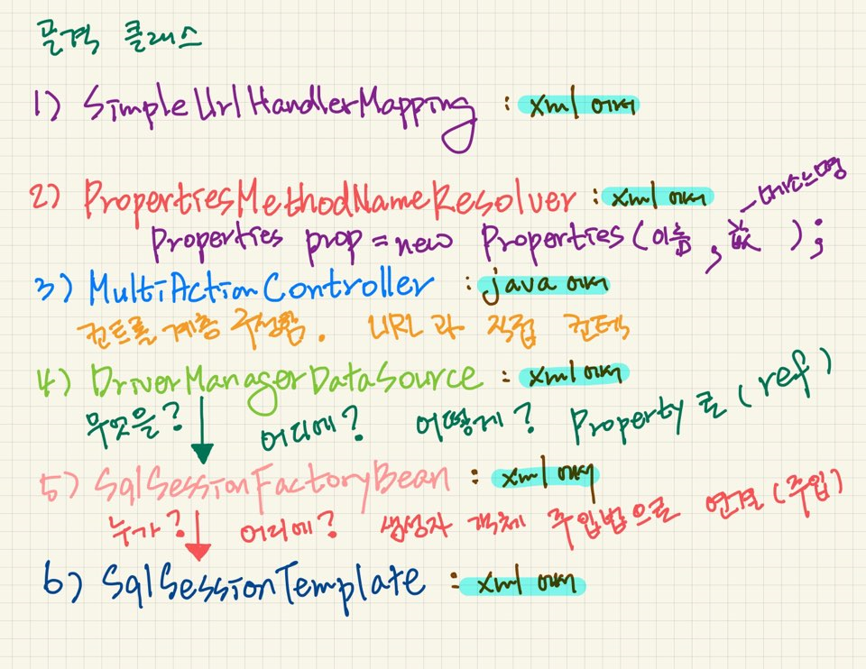

스프링은 필요할때 주입해준다는 점 기억!

